상품제안서
테팔 듀에또 스테인레스 프라이팬 30cm | 상품코드: F29660

 |  |  |  |  |  |  | 02-412-0044 | www.easy1.co.kr
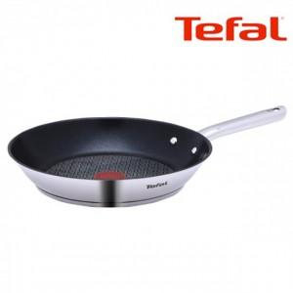

【상세/제작정보】

【인쇄/포장옵션】 | / 포장불가능

【공급단가】 | 수량 | 12~ | 50~ | 100~ | 300~ | 500~
*VAT별도 | 단가 | 39,370원 | 38,740원 | 37,800원 | 36,850원 | 36,220원

【상품 URL】 | https://easy1.co.kr:443/src/goods_detail.php?gdno=29660

